Sheet1
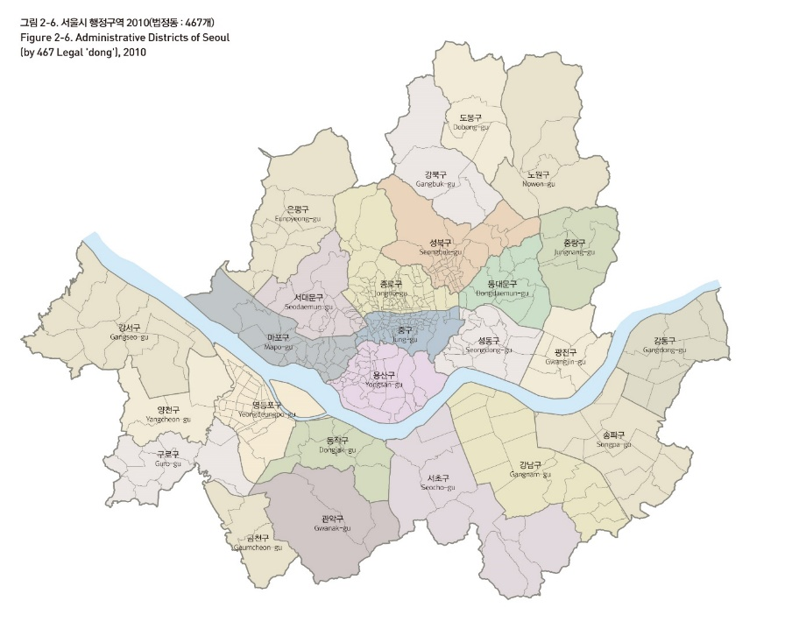

 | x좌표 | y좌표 | 미세먼지 측정소 행정코드
도봉구 | 37.668365 | 127.031591 | 111171
강북구 | 37.642739 | 127.008505 | 111291
노원구 | 37.652523 | 127.077654 | 111311
은평구 | 37.619643 | 126.927665 | 111181
성북구 | 37.604347 | 127.019745 | 111161
중랑구 | 37.598275 | 127.092275 | 111151
서대문구 | 37.577555 | 126.938745 | 111191
종로구 | 37.594298 | 126.977553 | 111123
동대문구 | 37.582715 | 127.055015 | 111152
마포구 | 37.558168 | 126.906576 | 111201
중구 | 37.560083 | 126.993481 | 111121
성동구 | 37.551107 | 127.041582 | 111142
광진구 | 37.546229 | 127.087931 | 111141
용산구 | 37.530783 | 126.980109 | 111131
강서구 | 37.562779 | 126.815848 | 111212
영등포구 | 37.523519 | 126.908178 | 111231
동작구 | 37.49979 | 126.951591 | 111241
서초구 | 37.47151 | 127.030326 | 111262
강남구 |  |  | 111261
송파구 |  |  | 111273
강동구 |  |  | 111274
양천구 |  |  | 111301
구로구 |  |  | 111221
금천구 |  |  | 111281
관악구 |  |  | 111251

